2019_03_data
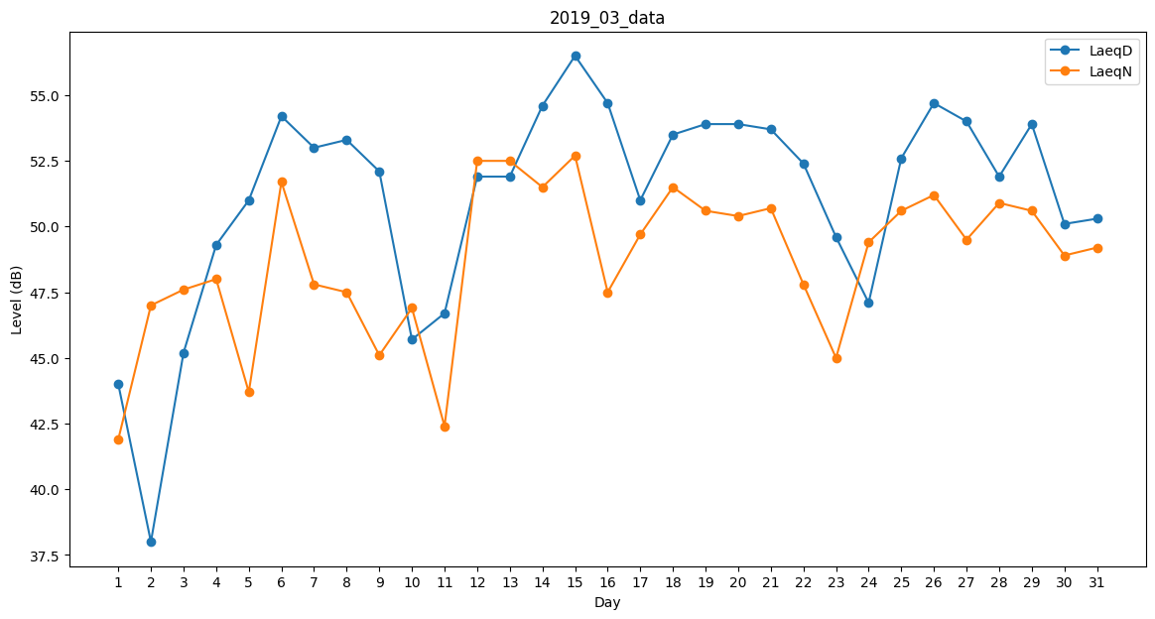
Day | LaeqD | LaeqN
1 | 44 | 41.9
2 | 38 | 47
3 | 45.2 | 47.6
4 | 49.3 | 48
5 | 51 | 43.7
6 | 54.2 | 51.7
7 | 53 | 47.8
8 | 53.3 | 47.5
9 | 52.1 | 45.1
10 | 45.7 | 46.9
11 | 46.7 | 42.4
12 | 51.9 | 52.5
13 | 51.9 | 52.5
14 | 54.6 | 51.5
15 | 56.5 | 52.7
16 | 54.7 | 47.5
17 | 51 | 49.7
18 | 53.5 | 51.5
19 | 53.9 | 50.6
20 | 53.9 | 50.4
21 | 53.7 | 50.7
22 | 52.4 | 47.8
23 | 49.6 | 45
24 | 47.1 | 49.4
25 | 52.6 | 50.6
26 | 54.7 | 51.2
27 | 54 | 49.5
28 | 51.9 | 50.9
29 | 53.9 | 50.6
30 | 50.1 | 48.9
31 | 50.3 | 49.2

